Metadata
Site | Municipality | Elevation (m) | MGRS | Lat. (based on MGRS) | Long. (based on MGRS) | Method
Skranglehaugen | Dovre | 1120 | NP 41500,72100 | 61.97905 | 9.791799 | Surber sampler
Dørålseter | Dovre | 1060 | NP 42100,74300 | 61.998735357 | 9.8037649527 | Surber sampler
Vollen | Folldal | 710 | NP 53700,72900 | 61.984702805 | 10.024770344 | Surber sampler
Solbakken | Stor-Elvdal | 380 | NP 92300,47100 | 61.7457752 | 10.74781879 | Surber sampler

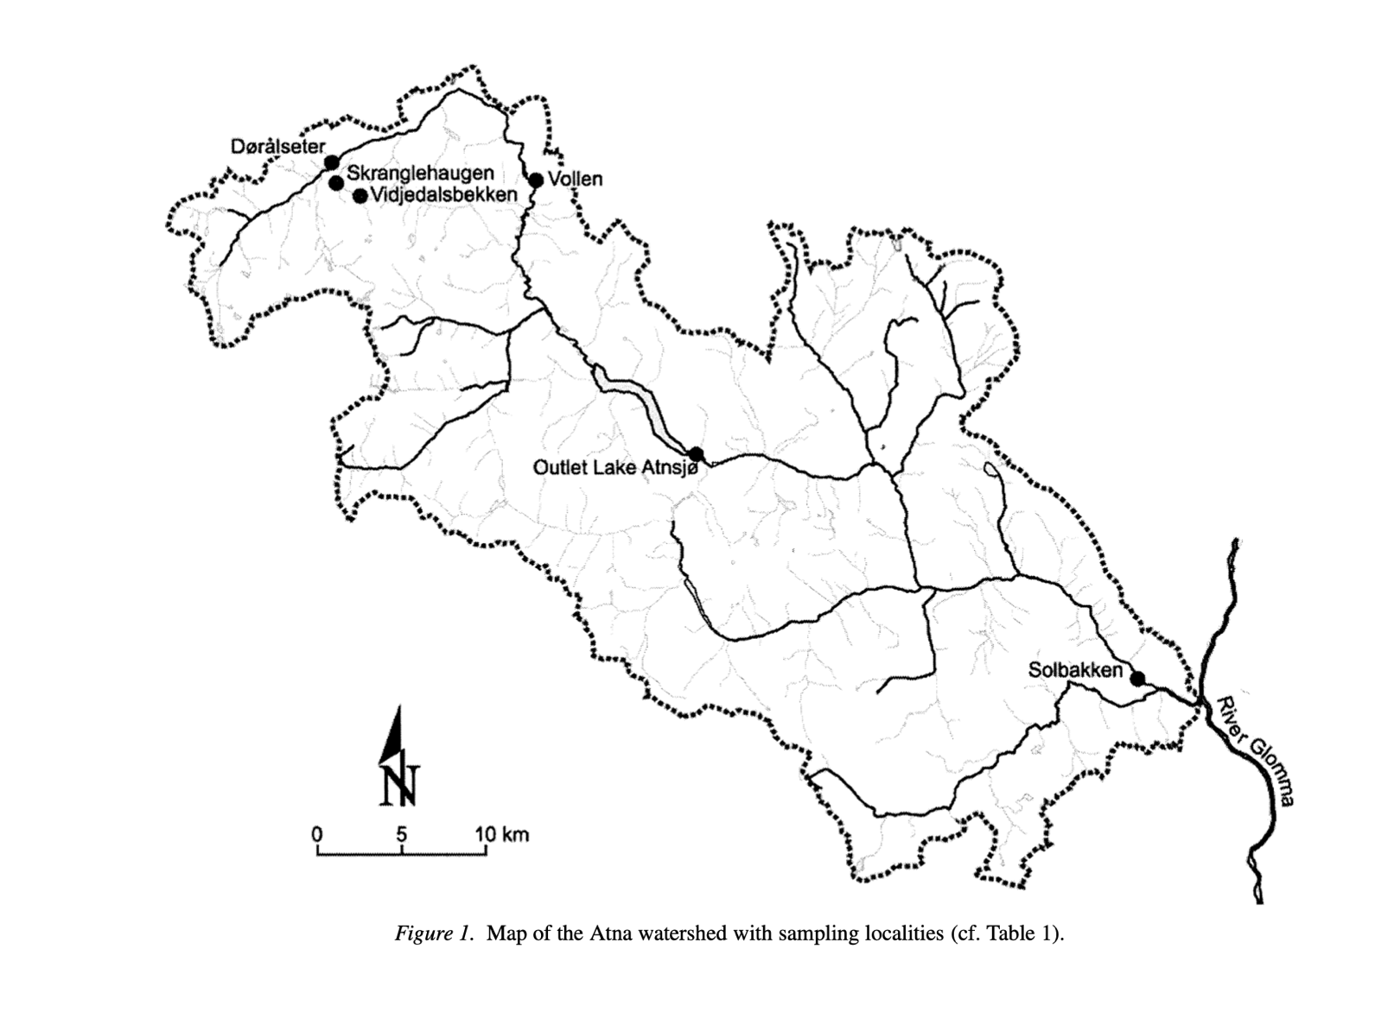
Dataset | Source | Years | Sampling
A | Atna | 1986 -2002 | five parallel suber samples per locality (sampleNumber)
B | Terje Bongard, NINA | 2003 - 2020 | one kick sample per locality

 | Taxa
 | Order | Family | Genus | Species | Taxa Name Used in Study
 | Ephemeroptera | Baetidae | Acentrella | lapponica | Acentrella lapponica
 | Ephemeroptera | Ameletidae | Ameletus | inopinatus | Ameletus inopinatus
 | Ephemeroptera | Baetidae | Baetis | muticus | Baetis muticus
 | Ephemeroptera | Baetidae | Baetis | rhodani | Baetis rhodani
 | Ephemeroptera | Baetidae | Baetis | scambus | Baetis scambus
 | Ephemeroptera | Baetidae | Baetis | subalpinus | Baetis subalpinus
 | Ephemeroptera | Ephemerellidae | Ephemerella | aroni | Ephemerella aroni
 | Ephemeroptera | Ephemerellidae | Ephemerella | mucronata | Ephemerella mucronata
 | Ephemeroptera | Heptageniidae | Heptagenia | dalecarlica | Heptagenia dalecarlica
 | Ephemeroptera | Heptageniidae | Heptagenia | joernensis | Heptagenia joernensis
 | Ephemeroptera | Heptageniidae | Heptagenia | sulphurea | Heptagenia sulphurea
 | Ephemeroptera | Siphlonuridae | Siphlonurus | lacustris | Siphlonurus lacustris
 | Plecoptera | Nemouridae | Amphinemura | borealis | Amphinemura borealis
 | Plecoptera | Nemouridae | Amphinemura | sulcicollis | Amphinemura sulcicollis
 | Plecoptera | Perlodidae | Arcynopteryx | compacta | Arcynopteryx compacta
 | Plecoptera | Brachypterinae | Brachyptera | risi | Brachyptera risi
 | Plecoptera | Capnidae | Capnia | atra | Capnia atra
 | Plecoptera | Capnidae | Zwicknia | bifrons | Capnia atra/bifrons
 | Plecoptera | Perlodidae | Diura | nanseni | Diura nanseni
 | Plecoptera | Perlodidae | Isoperla | grammatica | Isoperla grammatica
 | Plecoptera | Perlodidae | Isoperla | obscura | Isoperla obscura
 | Plecoptera | Leuctridae | Leuctra | digitata | Leuctra digitata
 | Plecoptera | Leuctridae | Leuctra | fusca | Leuctra fusca
 | Plecoptera | Leuctridae | Leuctra | hippopus | Leuctra hippopus
 | Plecoptera | Leuctridae | Leuctra | nigra | Leuctra nigra
 | Plecoptera | Nemouridae | Nemoura | avicularis | Nemoura avicularis
 | Plecoptera | Nemouridae | Nemoura | cinerea | Nemoura cinerea
 | Plecoptera | Nemouridae | Nemurella | pictetii | Nemurella pictetii
 | Plecoptera | Nemouridae | Protonemura | meyeri | Protonemura meyeri
 | Plecoptera | Chloroperlidae | Siphonoperla | burmeisteri | Siphonoperla burmeisteri
 | Plecoptera | Taeniopteryginae | Taeniopteryx | nebulosa | Taeniopteryx nebulosa

 | *Also includes Baetis sp., Ephemerella sp., Haptagenia sp., Leptophlebiidae, Siphlonurus sp., Ephemeroptera when more specific taxonomic identifications were not included
 | *Also includes Amphinemura sp., Capnia sp., Capniidae, Capnosis, Diura, Isoperla, Leuctra, Nemoura, Nemouridae, Perlodidae, Plecoptera when more specific taxonomic identifications were not included

